v1_2InputImatgesSenceres_fastai
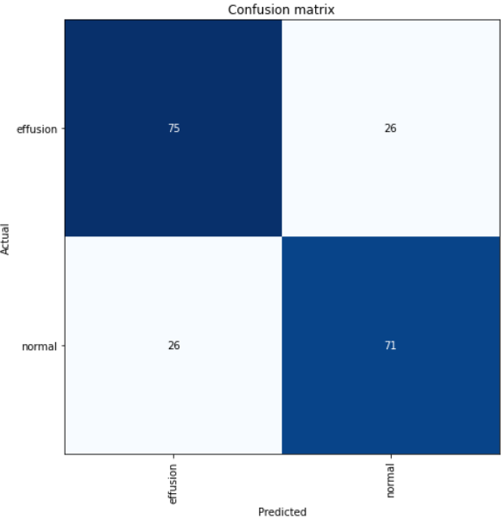
CLASSIFICADOR PLEURAL EFFUSION #1 (2): MEVA IMPLEMENTACIÓ EN FASTAI ON EL DATASET D'ENTRADA SÓN IMATGES DE RADIOGRAFIA SENCERES

AUTOR: | MARC PADRÓS |  |  |  |  | Nom notebook: | pleural_effusion_classification_resnet50_ds_git_valid_20pct
 |  |  |  |  |  | Ruta notebook: | TFG_Covid\Codi_font\Deteccio_troballes\Troballes_principals\Pleural_Effusion\Model_CNN_classificacio_effusion\Dataset_entrada_imatges_senceres\Meva_adaptacio_fastai\resnet50\v2_fixant_learning_rate
DESCRIPCIÓ: Aquesta versió és la meva adaptació a Fastai de la implementció original del repositori de referència de Github,
el qual té un dataset d'imatges de radiografia de tòrax classificades entre "effusion" i "normal" |  |  |  |  |  |  |  | DADES ENTRENAMENTS

DADES DEL DATASET UTILITZAT |  |  |  |  |  |  |  | Arquitectura xarxa CNN pre-entrenada: |  | resnet50*

Nom: dataset de Kaggle d'imatges de radiografia de tòrax per a la classificació de "pleural Effusion" |  |  |  |  |  |  |  | 1R ENTRENAMENT
Nombre d'images: 1000
 |  |  |  |  |  |  |  | Descripció: Després de congelar totes les capes excepte la última (només s'entrena la última capa, que és la que depèn de les imatges del dataset utilitzat)
DISTRIBUCIÓ DEL DATASET EN TRAIN/VALIDATION/TEST
 | El dataset original té les imatges repartides en dues carpetes "train_test" i "validation" |  |  |  |  |  |  | Nombre d'epochs (passades pel dataset): |  | 50
 |  |  |  |  |  |  |  | accuracy darrer epoch: |  | 0.73
 | DISTRIBUCIÓ ORIGINAL: |  |  |  |  |  |  | Learning rate passat a fit_one_cycle: |  | lr_valley | És un learning rate suggerit per Fastai
 |  | # imatges Effusion | #imatges normal | # imatges total | %d'imatges de cada set respecte total d'imatges
 | train_test | 496 | 496 | 992 | 99.1%
 | validation | 4 | 4 | 8 | 0.8%
 |  |  |  |  |  |  |  | 2N ENTRENAMENT
 | En el notebook del classificador aplico un RandomSplitter(valid_pct=0.2, seed=42); veure cela DataBlock.
 | Un 80 % d'imatges del directori "train_test" seran d'entrenament i l'altre 20% restant serà de validació |  |  |  |  |  |  | Descripció: Després de descongelar totes les capes (totes les capes són entrenables)

 | DISTRIBUCIÓ FINAL després d'aplicar RandomSplitter del notebook classificador fastai (veure cela DataBlock): |  |  |  |  |  |  | Nombre d'epochs (passades pel dataset): |  | 100
 |  | # imatges Effusion | #imatges normal | # imatges total | %d'imatges de cada set respecte total d'imatges |  |  | accuracy darrer epoch: |  | 0.73
 | train | 397 | 397 | 794 | 80% |  |  | Learning rate passat a fit_one_cycle: |  | slice(1e-6, 1e-4) |  | Discriminative Learning Rate
 | validation | 100 | 100 | 200 | 20%

Tinc guardat el fitxer resultant (.pth) dels entrenaments per carregar els resultats i aplicar prediccions en un test set/ en un altre dataset? |  |  |  |  |  |  |  | DADES PREDICCIONS
NO
 |  |  |  |  |  |  |  | Validation set: |  | NO TINC FETA UNA CEL·LA ON MOSTRAR LES PREDICCIONS/TARGETS DEL VALIDATION SET
Tinc implementat un notebook per carregar el model entrenat? |  |  |  |  |  |  |  | Test set: | NO FUNCIONA
NO
 |  |  |  |  |  |  |  | DADES INTERPRETACIÓ (PART QUE HE AFEGIT RESPECTE LA VERSIÓ 1 _1_ORIGINAL I QUE TAMBÉ CONSTA EN LES VERSIONS POSTERIORS)
El notebook d'aquesta versió està actulment totalment funcionant o presenta errors?
FUNCIONA TOT EXCEPTE LA CEL·LA "PREDICTION" sobre prediccions en un test set |  |  |  |  |  |  |  | MATRIU DE CONFUSIÓ

v2_1EntradaGridsEff_flip_2ROI
CLASSIFICADOR PLEURAL EFFUSION #2 (1):DATASET D'ENTRADA SÓN IMATGES DE REGIONS DE PULMONS ON POT HAVER "PLEURAL EFFUSION"

AUTOR: | MARC PADRÓS |  |  |  |  |  |  |  | Nom notebook: |  | model_pleural_effusion_classification_ds_grids_flip
 |  |  |  |  |  |  |  |  | Ruta notebook: |  | TFG_Covid\Codi_font\Deteccio_troballes\Troballes_principals\Pleural_Effusion\Model_CNN_classificacio_effusion\Dataset_entrada_grids_effusion\Model_classificacio_effusion\v1_gridFlipped\4_5_22
DESCRIPCIÓ: El dataset d'entrada d'aquest classificador conté imatges de regions dels pulmons on pot haver "pleural effusion".
El dataset està extret del dataset original de la v1_1, del repositori de Github de referència. |  |  |  |  |  |  |  |  |  |  |  | DADES ENTRENAMENTS
En el dataset d'aquest classificador, #2(1), hi ha casos de radiografies de tòrax "normal" / "effusion" i a dins de cada cas hi ha 2 imatges de regions dels pulmons on pot haver "pleural effusion"
La imatge "D3.png" és la regió del pulmó dret i la imatge "E3_flipped" és la regió del pulmó esquerre |  |  |  |  |  |  |  |  |  |  |  | Arquitectura xarxa CNN pre-entrenada: |  | resnet50
La regió del pulmó esquerre està invertida/flipped a petició dels tutors per tal que totes les regions estiguin orientades de la mateixa manera i la classificació del model CNN pugui ser menys confusa
Per generar aquest dataset de quadrícules/grids he aplicat el meu model de detecció de pulmons (v_2ROIs) respecte el dataset original i posteriorment he aplicat l'algoritme de quadrícules (v2) amb el qual |  |  |  |  |  |  |  |  |  |  |  | 1R ENTRENAMENT
he fet que s'obtinguin les quadrícules de les regions dels pulmons d'on pot haver "pleural effusion"
 |  |  |  |  |  |  |  |  |  |  |  | Descripció: Després de congelar totes les capes excepte la última (només s'entrena la última capa, que és la que depèn de les imatges del dataset utilitzat)
DADES DEL DATASET UTILITZAT
 |  |  |  |  |  |  | Nom notebook per extreure quadrícules i generar ds quadrícules flip: |  |  | pleural_effusion_extract_grids_v1 |  | Nombre d'epochs (passades pel dataset): |  | 100
Dataset original: dataset de Kaggle d'imatges de radiografia de tòrax per a la classificació de COVID |  |  |  |  |  |  | Ruta notebook: | TFG_Covid\Codi_font\Deteccio_troballes\Troballes_principals\Pleural_Effusion\ |  |  |  | accuracy darrer epoch: |  | 0.68*
Nombre d'images: 1000 |  |  |  |  |  |  |  | Model_CNN_classificacio_effusion\Dataset_entrada_grids_effusion\Extreure_quadricules |  |  |  | Learning rate passat a fit_one_cycle: |  | lr_valley | És un learning rate suggerit per Fastai
 |  |  |  |  |  | VERSIÓ DESCARTADA |  | perquè el fet de dividir una imatge d'un cas "effusion"/"normal" en dues imatges de quadrícules
1. El dataset original té les imatges repartides en dues carpetes "train_test" i "validation" |  |  |  |  |  |  |  | fa que després no es pugui saber quina de les quadrícules és "effusion"/"normal"
RUTA DATASET 1 (ORIGINAL): |  | TFG_Covid\Codi_font\Deteccio_troballes\Troballes_principals\Pleural_Effusion\Datasets\RepoGithub_referencia\original_ds
DISTRIBUCIÓ DATASET ORIGINAL (repo referència Github, imatges senceres de radiografia): |  |  |  |  |  |  |  |  |  |  |  | 2N ENTRENAMENT
 | # imatges Effusion | #imatges normal | # imatges total | %d'imatges de cada set respecte total d'imatges
train_test | 496 | 496 | 992 | 99.1% |  |  |  |  |  |  |  | Descripció: Després de descongelar totes les capes (totes les capes són entrenables)
validation | 4 | 4 | 8 | 0.8%
 |  |  |  |  |  |  |  |  |  |  |  | Nombre d'epochs (passades pel dataset): |  | 200
2. Respecte el dataset original aplico un script per dividir el dataset en train/valid/test |  |  |  |  |  |  |  |  |  |  |  | accuracy darrer epoch: |  | 0.74
De les 1000 imatges del dataset original, faig que les de la carpeta "validation" passin a ser de "test" i les de les carpeta "train_test" passin a ser de train (90%) i de validació (10%) |  |  |  |  |  |  |  |  |  |  |  | Learning rate passat a fit_one_cycle: |  | slice(1e-6, 1e-4) |  | Discriminative Learning Rate
RUTA DATASET (2) SPLITAT: |  | TFG_Covid\Codi_font\Deteccio_troballes\Troballes_principals\Pleural_Effusion\Datasets\RepoGithub_referencia\original_ds_splitted
DISTRIBUCIÓ DATASET ORIGINAL splitat:
 | # imatges Effusion | #imatges normal | # imatges total | %d'imatges de cada set respecte el total d'imatges de la carpeta "train_test" |  |  |  |  |  |  |  | DADES PREDICCIONS
train | 446 | 446 | 892 | 90% | Les imatges de train i valid es troben juntes
valid | 50 | 50 | 100 | 10% | en la carpeta "train_val" i les imatges de test estan dins de la carpeta "test" |  |  |  |  |  |  | Validation set: |  | NO MOSTRO LES PREDICCIONS DEL VALIDATION SET
test | 4 | 4 | 8 |  |  |  |  |  |  |  |  | Test set: | FUNCIONA (prediccions calculades individualment amb la funció learn.predict)

3. Respecte el dataset anterior, extrec les quadrícules on pot haver "pleural effusion", de manera que per a cada cas de radiografia guardo una quadrícula del pulmó esquerre "E3_flipped" i una del pulmó dret "D3.png" |  |  |  |  |  |  |  |  |  |  |  | DADES INTERPRETACIÓ
RUTA DATASET (3) GRIDS: |  | TFG_Covid\Codi_font\Deteccio_troballes\Troballes_principals\Pleural_Effusion\Datasets\RepoGithub_referencia\effusion_grids_ds_splitted
DISTRIBUCIÓ DATASET de les quadrícules on pot haver "pleural effusion" |  |  |  |  |  |  |  |  |  |  |  | MATRIU DE CONFUSIÓ
 | # imtges Effusion | #imatges normal | # imatges total
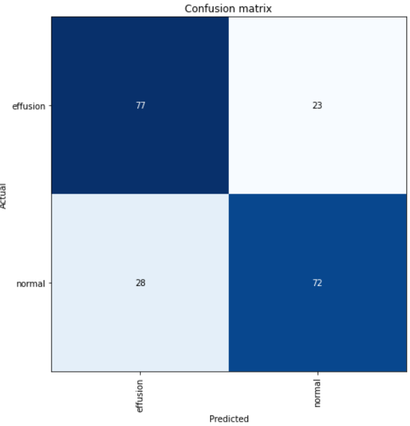
train_test | 892 | 892 | 1784
valid | 100 | 100 | 200
test | 8 | 8 | 16

Tinc guardat el fitxer resultant (.pth) dels entrenaments per carregar els resultats i aplicar prediccions en un test set/ en un altre dataset?
SÍ | S'anomena "effusion_classification_grids_flip" i es troba dins de la ruta:
 | TFG_Covid\Codi_font\Deteccio_troballes\Troballes_principals\Pleural_Effusion\Model_CNN_classificacio_effusion\Dataset_entrada_grids_effusion\Model_classificacio_effusion\v1_gridFlipped\4_5_22\Learned_model

Tinc implementat un notebook per carregar el model entrenat?
SÍ | S'anomena "load_model_effusion_classification_ds_grids_flip" i es troba dins de la ruta:
 | TFG_Covid\Codi_font\Deteccio_troballes\Troballes_principals\Pleural_Effusion\Model_CNN_classificacio_effusion\Dataset_entrada_grids_effusion\Model_classificacio_effusion\v1_gridFlipped\4_5_22\Learned_model

El notebook d'aquesta versió està actulment totalment funcionant o presenta errors?
FUNCIONA TOT INCLÚS LES PREDICCIONS DEL TEST SET

